Лист1
Идентификатор дефекта | Краткое описание | Предусловие | Серьезность | Срочность (приоритет) | Шаги к воспроизведению | Фактический результат | Ожидаемый результат | Вложение
id 1 | Кнопка «Вперед» в браузере неактивна | 1.Установлена последняя версия Chrome Версия 134.0.6998.166 (Официальная сборка), (64 бит) 2. Зайти на сайт https://testdrive.andersenlab.com/ | Critical | Asap | 1.Открыть сайт 2.Кликнуть кнопку браузера "вперед" 3. | После нажатия на кнопки "назад" выбрасывает в поисковую систему | переход по шагам кнопками браузера "вперед", "назад"
id 2 | При нажатии кнопки браузера "назад" выбрасывает в поисковую систему | 1.Установлена последняя версия Chrome Версия 134.0.6998.166 (Официальная сборка), (64 бит) 2. Зайти на сайт https://testdrive.andersenlab.com/ | Critical | Asap | 1.Открыть сайт 2.Кликнуть кнопку браузера "назад" 3. | При нажатии кнопки браузера "назад" выбрасывает в поисковую систему | переход по шагам кнопками браузера "вперед", "назад"
id 3 | Не соотвествение описанние марки, модели автомобиля под изображением "Cayenne 400" | 1.Установлена последняя версия Chrome Версия 134.0.6998.166 (Официальная сборка), (64 бит) 2. Зайти на сайт https://testdrive.andersenlab.com/ | Trivial | High | 1.Зайти на сайт https://testdrive.andersenlab.com/ 2.Нажать правую стрелку | Не соотвествие изображенной марки модели автомобиля с подписью | A Classe | 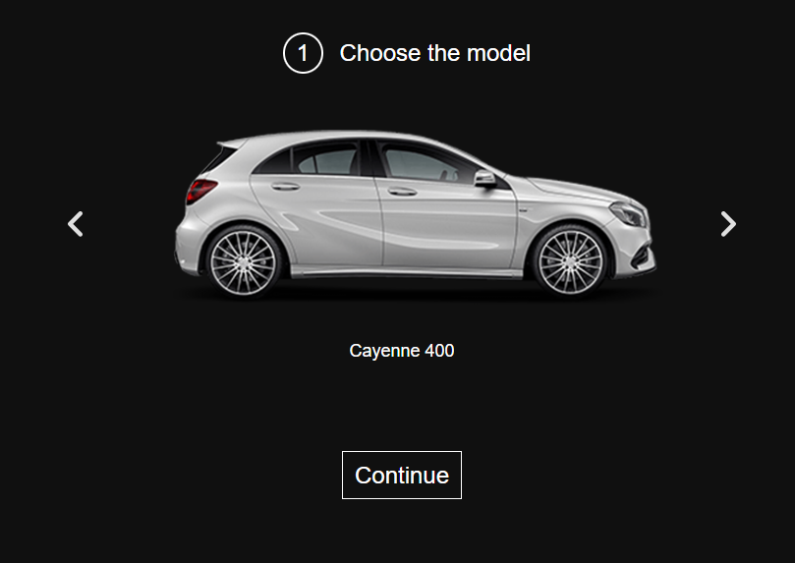
id 4 | При выборе типа, объема двигателя GLC 250D 4MATIC в выпадающим списке один из элементов списка имеет некорректное значение "OutOfMemoryError" | 1.Установлена последняя версия Chrome Версия 134.0.6998.166 (Официальная сборка), (64 бит) 2. Зайти на сайт https://testdrive.andersenlab.com/ | Major | High | 1.Открыть сайт 2.Выбрать модель GLC 250D 4MATIC 3.Кликнуть кнопку "Продолжить" 4. Кликнуть выпадающий список "двигатель" | Один из элементов выпадающего списка имеет некорректное значение "OutOfMemoryError" | Diesel 2.0 | 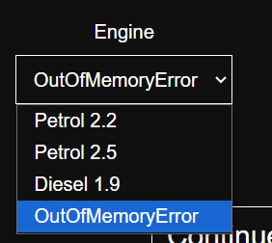
id 5 | Некорректная нумерация(нарушена последовательность) шагов на сайте | 1.Установлена последняя версия Chrome Версия 134.0.6998.166 (Официальная сборка), (64 бит) 2. Зайти на сайт https://testdrive.andersenlab.com/ | Major | Normal | 1.Открыть сайт 2. Кликнуть кнопку "продолжить" 3. | Переход с шага 2 "Выберите технические характеристики" на шаг 4 " Заполните контактную информацию" | последовательность шагов 1,2,3,4.
id 6 | Кнопка "продолжить" при выполнения шага 1, меняет положение при скролле | 1.Установлена последняя версия Chrome Версия 134.0.6998.166 (Официальная сборка), (64 бит) 2. Зайти на сайт https://testdrive.andersenlab.com/ | Minor | Normal | 1.Открыть сайт 2.Скрол 3. | Кнопка "продложить" при скролле сьезжает | Кнопка "продложить" при скролле не перемещается
id 7 | В поле "телефонный номер" по умолчанию код страны по умолчанию +375 | 1.Установлена последняя версия Chrome Версия 134.0.6998.166 (Официальная сборка), (64 бит) 2. Зайти на сайт https://testdrive.andersenlab.com/ | Major | Normal | 1.Открыть сайт 2.Кликнуть нопку "продолжить" до шага 5 3. | По умолчанию код страны +375 | Выпадающий список с кодом стран | 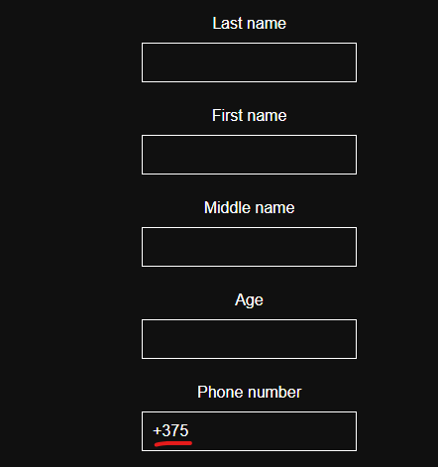
id 8 | Регистрация проходит с пустыми значениями формы регистрации | 1.Установлена последняя версия Chrome Версия 134.0.6998.166 (Официальная сборка), (64 бит) 2. Зайти на сайт https://testdrive.andersenlab.com/ | Major | High | 1. Выбрать автомобиль CLA SB Standard и нажать Continue 2. Нажать на выпадающее меню выбрать параметры Engine: Petrol 2.0 и Transmissions: Automatic и нажать кнопку Continue 3. На следующей странице Fill in your contact information оставить все поля : Last Name, First Name, Middle Name, Age, Phone Number пустыми(без заполнения) и нажать Continue | При пустых полях: Last Name, First Name, Middle Name, Age, Phone Number и нажатия кнопки Continue , пользователь попадает на страницу 5 Confirm the data | При пустых полях: Last Name, First Name, Middle Name, Age, Phone Number и нажатия кнопки Continue , пользователь Не попадает на страницу 5 Confirm the data и выходит информационное сообщение о необходимости заполнения полей Last Name, First Name, Middle Name, Age, Phone Number | 
id 9 | Регистрация проходит с невалидными значениями формы регистрации | 1.Установлена последняя версия Chrome Версия 134.0.6998.166 (Официальная сборка), (64 бит) 2. Зайти на сайт https://testdrive.andersenlab.com/ | Major | Normal | 1. Выбрать автомобиль CLA SB Standard и нажать Continue 2. Нажать на выпадающее меню выбрать параметры Engine: Petrol 2.0 и Transmissions: Automatic и нажать кнопку Continue 3. На следующей странице Fill in your contact information заполнить все поля некорретными(не валидными) значениями Last Name : 22 , First Name: 34, Middle Name : 56, Age : St.Peterburg, Phone Number : odin пустыми(без заполнения) и нажать Continue | После заполнения полей на странице Fill in your contact information некорретными(не валидными) значениями Last Name : 22 , First Name: 34, Middle Name : 56, Age : St.Peterburg, Phone Number : odin пустыми(без заполнения) и нажатия Continue пользователь попадает на страницу Confirm the data | После заполнения полей на странице Fill in your contact information некорретными(не валидными) значениями Last Name : 22 , First Name: 34, Middle Name : 56, Age : St.Peterburg, Phone Number : odin пустыми(без заполнения) и нажатия Continue пользователю должно выйти сообщение о некорректно заполненных полях Last Name, First Name, Middle Name, Age, Phone Number и переход на страницу 5 Confirm the data не должен прлизойти | 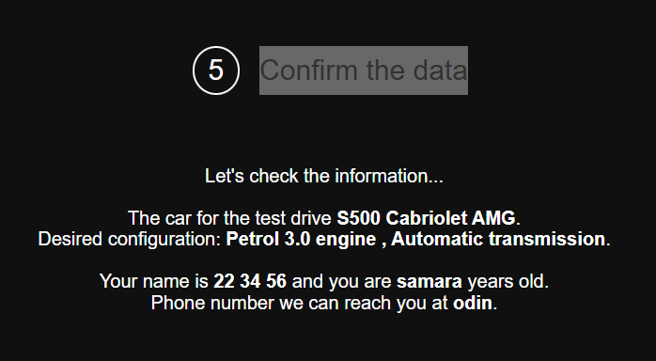
id 10 | Регистрация проходит со значением 0 в поле Age формы регистрации | 1.Установлена последняя версия Chrome Версия 134.0.6998.166 (Официальная сборка), (64 бит) 2. Зайти на сайт https://testdrive.andersenlab.com/ | Major | High | 1. Выбрать автомобиль CLA SB Standard и нажать Continue 2. Нажать на выпадающее меню выбрать параметры Engine: Petrol 2.0 и Transmissions: Automatic и нажать кнопку Continue 3. На следующей странице Fill in your contact information Заполнить поля значениями Last Name : Медведев , First Name: Иван , Middle Name : Владимирович , Age : 0, Phone Number : +37500056 и нажать Continue | При заполненных полях значениями Last Name : Иванов , First Name: Петр , Middle Name : Сергеевич , Age : 0, Phone Number : +37500056 в форме регистрации не выдается ошибка о возрасте равным 0 (ноль) | При заполненных полях значениями Last Name : Медведев , First Name: Иван , Middle Name : Владимирович , Age : 0, Phone Number : +37500056 в форме регистрации Должно выходить сообщение ошибка , о том что возраст должен быть не моложе 18 лет
id 11 | Не выходит ошибка о неверно выбранном пункте меню | 1.Установлена последняя версия Chrome Версия 134.0.6998.166 (Официальная сборка), (64 бит) 2. Зайти на сайт https://testdrive.andersenlab.com/ | Major | Normal | 1. Выбрать автомобильGLC 250D 4MATIC и нажать Continue 2. Нажать на выпадающее меню выбрать параметры Engine: OutOfMemoryError и Transmissions: Automatic 3. Нажать кнопку Continue | После выбора параметров автомобиля на этапе 2 Choose technical characteristics и нажатия кнопки Continue , пользователь сразу попадает на страницу 4 Fill in your contact information | После выбора параметров Engine: OutOfMemoryError и Transmissions: Automatic автомобиля на этапе 2 Choose technical characteristics и нажатия Continue , должна выйти ошибка о неверно выбранном параметре OutOfMemoryError
id 12 | Отсутвует плейсхолдеры в полях регистрации | 1.Установлена последняя версия Chrome Версия 134.0.6998.166 (Официальная сборка), (64 бит) 2. Зайти на сайт https://testdrive.andersenlab.com/ | Minor | Normal | 1. Выбрать автомобильCayenne 400 и нажать Continue 2. Оставить выбранные параметры авто на втором шаге Choose technical characteristics of Cayenne 400 : Engine : Petrol 1.9 и Transmissions: Аutomatic и нажать Continue | На странице Fill in your contact information отсутсвуют плейсходеры в полях Last Name, First Name, Middle Name, Age, Phone Number | На странице Fill in your contact information должны быть плейсходеры в полях Last Name, First Name, Middle Name, Age, Phone Number которые помогут пользователю корректно заполнить форму регистрации . | 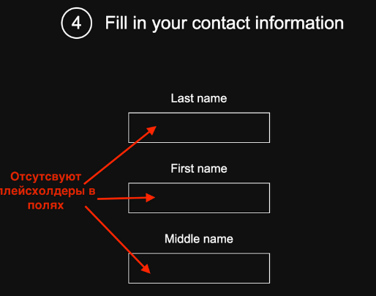
id 13 | Не соответствие технической характеристики автомобиля c представленой модели на рынке линейкой двигателей 4.7 и 5.5 | 1.Установлена последняя версия Chrome Версия 134.0.6998.166 (Официальная сборка), (64 бит) 2. Зайти на сайт https://testdrive.andersenlab.com/ | Major | High | 1. Выбрать автомобильS500 Cabriolet AMG нажать Continue 2. В строке Engine нажать на выпадающее меню | В выпадающем меню Petrol 3.0 Petrol3.5 | Petrol 4.7 Petrol 5.5 | 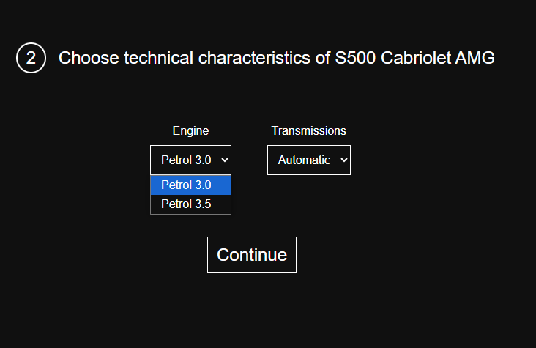
id 14 | Пропущен третий пункт регистрации | 1.Установлена последняя версия Chrome Версия 134.0.6998.166 (Официальная сборка), (64 бит) 2. Зайти на сайт https://testdrive.andersenlab.com/ | Major | High | 1. Выбрать автомобиль S500 Cabriolet AMG и нажать Continue 2. Оставить выбранные параметры авто на втором шаге Choose technical characteristics of S500 Cabriolet AMG : Engine : Petrol 3.0 и Transmissions: Аutomatic и нажать Continue | После выбора параметров автомобиля на этапе 2 Choose technical characteristics и нажатия Continue , пользователь сразу попадает на страницу 4 Fill in your contact information | После выбора параметров автомобиля на этапе 2 Choose technical characteristics и нажатия Continue , пользователь сразу попадает на страницу 3 с неким выбором параметров, а уже потом на страницу 4 Fill in your information
 |  |  |  |  | 1. 2. 3.
 |  |  |  |  | 1. 2. 3.
 |  |  |  |  | 1. 2. 3.
 |  |  |  |  | 1. 2. 3.
 |  |  |  |  | 1. 2. 3.
 |  |  |  |  | 1. 2. 3.
 |  |  |  |  | 1. 2. 3.
 |  |  |  |  | 1. 2. 3.
 |  |  |  |  | 1. 2. 3.
 |  |  |  |  | 1. 2. 3.
 |  |  |  |  | 1. 2. 3.
 |  |  |  |  | 1. 2. 3.
 |  |  |  |  | 1. 2. 3.
 |  |  |  |  | 1. 2. 3.
 |  |  |  |  | 1. 2. 3.
 |  |  |  |  | 1. 2. 3.
 |  |  |  |  | 1. 2. 3.
 |  |  |  |  | 1. 2. 3.
 |  |  |  |  | 1. 2. 3.
 |  |  |  |  | 1. 2. 3.
 |  |  |  |  | 1. 2. 3.
 |  |  |  |  | 1. 2. 3.
 |  |  |  |  | 1. 2. 3.
 |  |  |  |  | 1. 2. 3.
 |  |  |  |  | 1. 2. 3.
 |  |  |  |  | 1. 2. 3.
 |  |  |  |  | 1. 2. 3.
 |  |  |  |  | 1. 2. 3.
 |  |  |  |  | 1. 2. 3.
 |  |  |  |  | 1. 2. 3.
 |  |  |  |  | 1. 2. 3.
 |  |  |  |  | 1. 2. 3.
 |  |  |  |  | 1. 2. 3.
 |  |  |  |  | 1. 2. 3.
 |  |  |  |  | 1. 2. 3.
 |  |  |  |  | 1. 2. 3.
 |  |  |  |  | 1. 2. 3.
 |  |  |  |  | 1. 2. 3.
 |  |  |  |  | 1. 2. 3.
 |  |  |  |  | 1. 2. 3.
 |  |  |  |  | 1. 2. 3.
 |  |  |  |  | 1. 2. 3.
 |  |  |  |  | 1. 2. 3.
 |  |  |  |  | 1. 2. 3.
 |  |  |  |  | 1. 2. 3.
 |  |  |  |  | 1. 2. 3.
 |  |  |  |  | 1. 2. 3.
 |  |  |  |  | 1. 2. 3.
 |  |  |  |  | 1. 2. 3.
 |  |  |  |  | 1. 2. 3.

